信用交易
融资融券市场交易数据统计(2026-01-26)

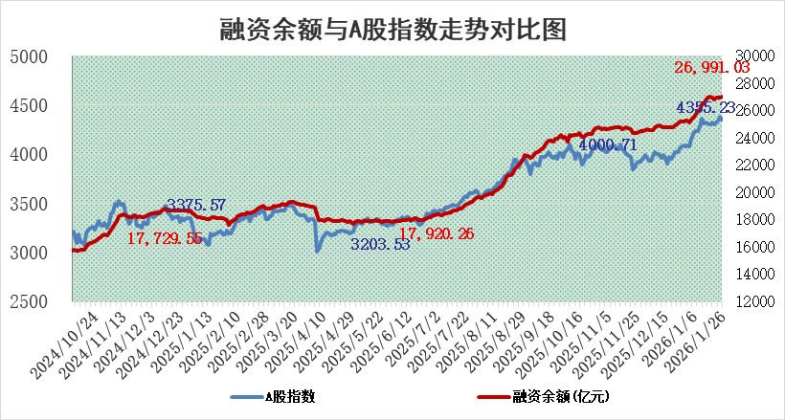
标的证券 | 融资融券余额（亿元） | 融资余额（亿元） | 融券余额（亿元） | 融资买入额（亿元） | 融资融券规模变化（亿元） | 融资余额增幅(‰) | 融券余额增幅(%)
统计数据 | 27,254.40 | 26,991.03 | 174.18 | 3,090.59 | 19.65 | 0.72 | 0.48

 |  |  |  |  |  |  |  | 305,932,142.23
 |  |  |  |  |  |  |  | 288615228.52
 |  |  |  |  |  |  |  | 288615228.52
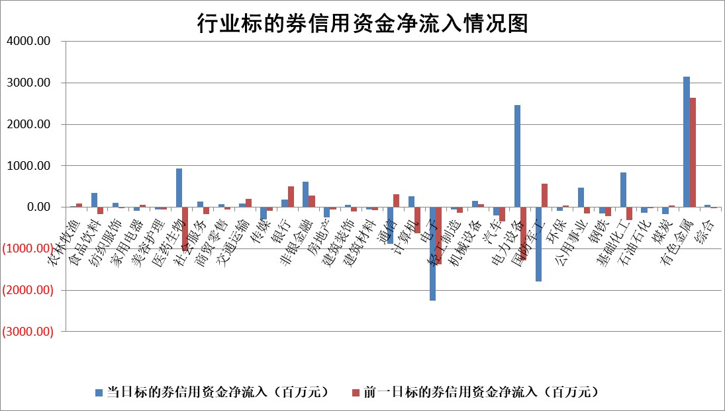

标的基金代码 | 标的基金简称 | 融资余额/市值(%) | 融资余额增幅(%) | 融资买入额/成交金额(%) | （融资余额净增额-融券余额净增额）/市值(‱) | 融券余额降幅(%) | ABS[（融资余额净增额-融券余额净增额）/市值净增额-1](%)
159902 | 华夏中小板ETF | 0.00 | 0.00 | 0.00 | 0.00 | 0.00 | 100.00
159915 | 易方达创业板ETF | 1.65 | 5.01 | 18561.66 | 8.33 | 8.88 | 102.39
159919 | 嘉实沪深300ETF | 0.86 | -2.86 | 47.39 | -2.56 | -1.53 | 99.75
159920 | 华夏恒生ETF | 25.93 | 0.05 | 3.22 | 1.28 | 0.00 | 101.04
159922 | 嘉实中证500ETF | 0.62 | -9.89 | 21.12 | -6.74 | 1.64 | 97.84
159925 | 南方沪深300ETF | 0.33 | 47.03 | 0.47 | 11.15 | 14.90 | 168.95
159928 | 消费ETF | 2.82 | 1.53 | 3.36 | 4.32 | 0.84 | 95.02
159934 | 易方达黄金ETF | 9.34 | 0.76 | 8.44 | 7.06 | 0.00 | 98.12
159939 | 全指信息技术ETF | 0.70 | -7.57 | 23.88 | -5.68 | 1.91 | 97.09
159940 | 全指金融地产ETF | 0.18 | 13.71 | 0.02 | 2.18 | 0.00 | 110.20
159995 | 半导体芯片ETF | 1.52 | -3.13 | 174.06 | -4.77 | 1.79 | 97.54
159997 | 天弘中证电子ETF | 1.11 | 0.06 | 1.22 | 0.09 | 1.94 | 100.07
159998 | 天弘中证计算机主题ETF | 0.82 | -16.29 | 0.03 | -16.02 | 0.00 | 95.78
510050 | 华夏上证50ETF | 2.13 | -4.20 | 1124.12 | -10.97 | -23.91 | 98.98
510180 | 华安上证180ETF | 0.33 | -0.50 | 4.55 | -0.18 | -1.77 | 100.31
510880 | 华泰柏瑞红利ETF | 0.90 | -0.28 | 18.42 | -0.25 | -1.21 | 100.91
510900 | 易方达恒生H股ETF | 30.00 | -0.22 | 10.90 | -6.55 | 0.00 | 86.00
511010 | 5年期国债ETF | 2.79 | 3.04 | 0.02 | 8.25 | 0.00 | 104.71
511380 | 可转债及可交换债券ETF | 2.39 | -8.47 | 86.38 | -29.39 | -25.80 | 159.05
512000 | 全指证券ETF | 6.05 | -2.08 | 29.00 | -12.92 | -0.87 | 77.13
512010 | 沪深300医药卫生ETF | 4.04 | 2.62 | 21.88 | 10.29 | -0.11 | 92.63
512070 | 沪深300非银ETF | 1.68 | -0.27 | 9292.67 | -0.49 | -1.57 | 100.27
512400 | 南方中证申万有色金属ETF | 1.87 | 9.31 | 13.66 | 15.64 | -10.24 | 97.96
512580 | 广发中证环保产业ETF | 0.23 | -13.62 | 0.15 | -3.59 | 0.00 | 97.56
512660 | 国泰中证军工ETF | 2.48 | 5.19 | 6.87 | 12.26 | 0.07 | 103.26
512800 | 华宝中证银行ETF | 5.50 | -1.13 | 3.07 | -5.99 | 2.23 | 106.43
512980 | 广发中证传媒ETF | 3.70 | -16.90 | 11921.92 | -74.94 | 3.10 | 14.28
515030 | 华夏中证新能源汽车ETF | 0.91 | 7.57 | 6.54 | 6.59 | 1.47 | 105.03
515050 | 华夏中证5G通信主题ETF | 1.01 | 9.75 | 6.53 | 9.31 | 1.10 | 135.45
515070 | 华夏中证人工智能ETF | 1.14 | -5.72 | 2.78 | -6.90 | 0.00 | 72.84
标的股票比较指标 |  | 融资余额/流通A股市值(%) | 融资余额增幅(%) | 融资买入额/成交金额(%) | （融资余额净增额-融券余额净增额）/流通A股市值(‱) | 融券余额降幅(%) | ABS[（融资余额净增额-融券余额净增额）/流通A股市值净增额-1](%)
前十名标的个股 |  | 美硕科技 | 亚玛顿 | 台华新材 | 泽润新能 | 中材节能 | 新强联
 |  | 福建水泥 | 泽润新能 | 中创股份 | 利安科技 | 宜通世纪 | 雅创电子
 |  | 天马科技 | 百普赛斯 | 张裕A | 泰禾股份 | 科陆电子 | 迈赫股份
 |  | 嘉曼服饰 | 新亚电子 | 新天然气 | 山大电力 | 山东海化 | 东山精密
 |  | 英唐智控 | 瑞华泰 | 广安爱众 | 信测标准 | 东港股份 | 弘信电子
 |  | 开勒股份 | 宇晶股份 | 国力电子 | 瑞华泰 | 中自科技 | 齐翔腾达
 |  | 豪恩汽电 | 迈为股份 | 上海雅仕 | 宇晶股份 | 山大地纬 | 聚胶股份
 |  | 溯联股份 | 天准科技 | 城市传媒 | 亚玛顿 | 亚通股份 | 和胜股份
 |  | 恒兴新材 | 泰禾股份 | 光明肉业 | 浩通科技 | 瑜欣电子 | 强邦新材
 |  | 鸿日达 | 汉缆股份 | 众鑫股份 | 鸿铭股份 | 矩阵股份 | 西部材料
后十名标的个股 |  | 京山轻机 | 江化微 | 德邦股份 | 江化微 | 信测标准 | 深桑达A
 |  | 得润电子 | 中国卫星 | 拓日新能 | 潍柴重机 | 华人健康 | 荣旗科技
 |  | 金通灵 | 金浦钛业 | 天奇股份 | 维峰电子 | 松原安全 | 通达股份
 |  | 人福医药 | 维峰电子 | 湖南黄金 | 福赛科技 | 银河电子 | 台华新材
 |  | 远大智能 | 航天电子 | 科达制造 | 信凯科技 | 峰璟股份 | 东方国信
 |  | 太原重工 | 儒竞科技 | 凯龙高科 | 腾达科技 | 敦煌种业 | 合康新能
 |  | 山东高速 | 潍柴重机 | 民爆光电 | 新迅达 | 洁雅股份 | 华绿生物
 |  | 农业银行 | 平潭发展 | 京山轻机 | 金浦钛业 | 苏州规划 | 东星医疗
 |  | 中国神华 | 迈克生物 | 得润电子 | 航天电子 | 南凌科技 | 丛麟科技
 |  | 中国人寿 | 福赛科技 | 金通灵 | 华康洁净 | 首都在线 | 苏州科达
说明：1.以上普通交易数据和信用交易数据皆以交易日收盘后数据为基准；2.上述标的证券总数据只计算标的证券市场总数据，不包括从标的证券中调出去标的证券数据，所以与交易所公布的总值略有不同； 3.上述行业采用申万一级行业分类；4.以上标的基金和标的个股中比较的6个指标值中：前5个（从左至右）为正向指标，值越大排名越靠前；第6个为逆向指标，值越小，排名越靠前；5.第6个指标中ABS[]表示求绝对值，其主要用于考量信用资金相对净流入对股价相对净变化的贡献程度；6.数据来源：wind，交易所。

 |  |  |  | 证券代码 | 新增融资余额 | 融资买入额 | 融资买入增幅前10
 |  | 1 | 西部建设 | 002302 | 80643953 | 177472374 | 41%
 |  | 2 | 天键股份 | 301383 | 27855096 | 56831811 | 39%
 |  | 3 | 井松智能 | 688251 | 7040854 | 13763946 | 27%
 |  | 4 | 国电电力 | 600795 | 116116226 | 151740647 | 23%
 |  | 5 | 华立科技 | 301011 | 9342856 | 31199107 | 23%
 |  | 6 | 捷邦科技 | 301326 | 9066090 | 22350547 | 22%
 |  | 7 | 海利尔 | 603639 | 19864834 | 35520613 | 20%
 |  | 8 | 华研精机 | 301138 | 7597460 | 13339451 | 16%
 |  | 9 | 鹏辉能源 | 300438 | 83773067 | 304558811 | 16%
 |  | 10 | 建科股份 | 301115 | 7106455 | 29879412 | 15%

